TAS-TOS-PON-1
Numune Adı | TAS(mmol/L) | TOS (µmol/L) | OSI | PON-1(U/L)
1 | 1.95 | 29.6 | 1.518 | 3.72 | Bu çalışmada "Relassay" marka kitler kullanılmıştır.
2 | 1.78 | 16.2 | 0.910 | 2.89 | Kullanılan cihaz: Mindray marka BS300 model tam otomatik biyokimya cihazı
3 | 1.75 | 16.5 | 0.943 | 4.04
4 | 1.63 | 18.3 | 1.123 | 4.86 | TAS: Total Antıoxidant Status
5 | 1.72 | 25.6 | 1.488 | 3.8 | TOS: Total Oxıdant Status
6 | 1.75 | 27.1 | 1.549 | 4.54 | OSI: Oxidatıve Stress Index
7 | 1.41 | 17.67 | 1.253 | 4.51 | PON: Paraoxanase
8 | 1.37 | 15.11 | 1.103 | 5.2
9 | 1.48 | 23 | 1.554 | 5.1
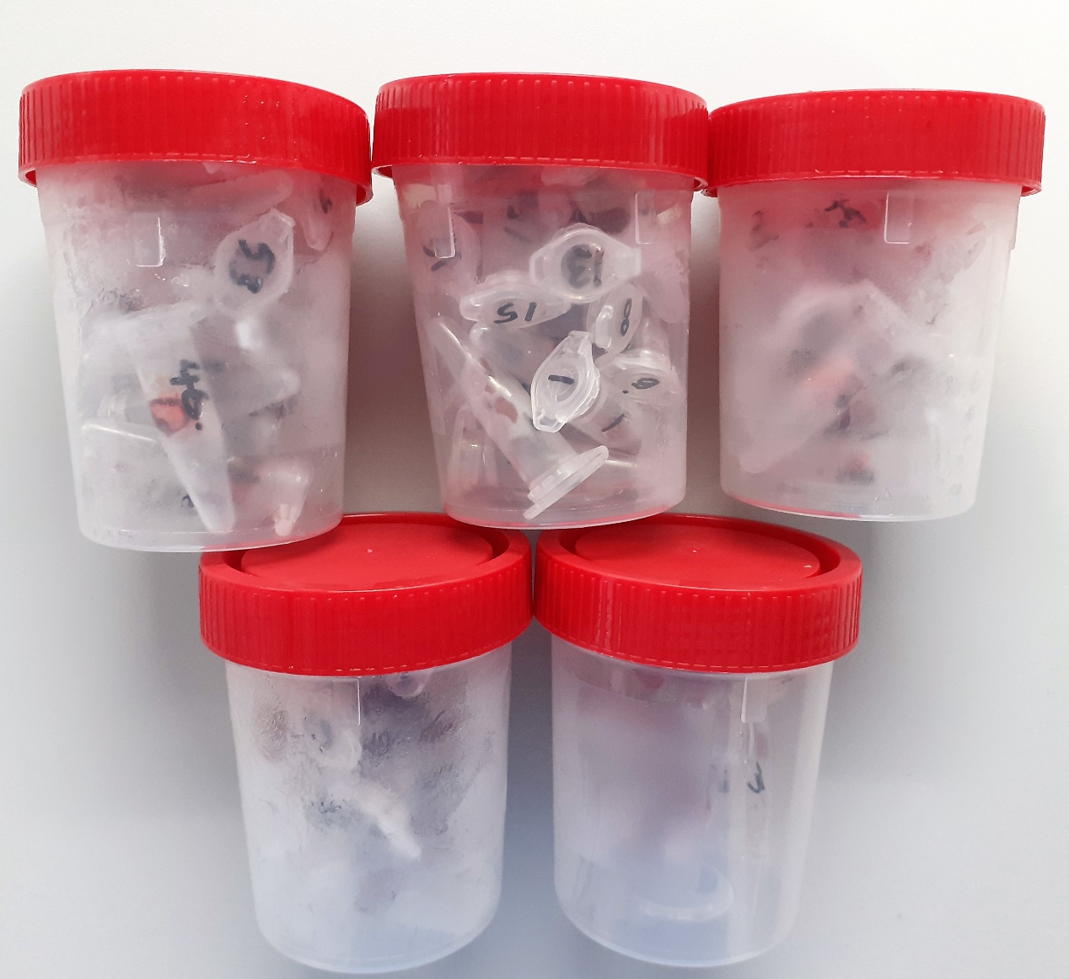
10 | 1.47 | 17.57 | 1.195 | 4.93
11 | 1.3 | 12.03 | 0.925 | 4.65
12 | 1.29 | 9.58 | 0.743 | 6.23
13 | 1.65 | 18.67 | 1.132 | 4.37
14 | 1.68 | 9.97 | 0.593 | 5.22
15 | 1.8 | 23.95 | 1.331 | 7.27
16 | 1.74 | 19.22 | 1.105 | 5.32
17 | 1.78 | 15.67 | 0.880 | 5.74
18 | 1.59 | 10.28 | 0.647 | 6.54
19 | 1.59 | 14.68 | 0.923 | 3.87
20 | 1.56 | 15.08 | 0.967 | 7.56
21 | 1.67 | 20.64 | 1.236 | 4.97
22 | 1.87 | 24.1 | 1.289 | 3.14
23 | 1.7 | 16.34 | 0.961 | 3.74
24 | 1.99 | 20.6 | 1.035 | 3.83
25 | 1.51 | 21.27 | 1.409 | 5.22
26 | 1.83 | 18.78 | 1.026 | 3.71
27 | 1.45 | 26.99 | 1.861 | 0.63
28 | 1.72 | 25.67 | 1.492 | 0.67
29 | 1.6 | 21.75 | 1.359 | 2.52
30 | 1.77 | 20.43 | 1.154 | 3.97
31 | 2.01 | 18.6 | 0.925 | 1.7
32 | 1.94 | 21.45 | 1.106 | 0.72
33 | 2.02 | 14.83 | 0.734 | 3.35
34 | 1.44 | 19.54 | 1.357 | 9.06
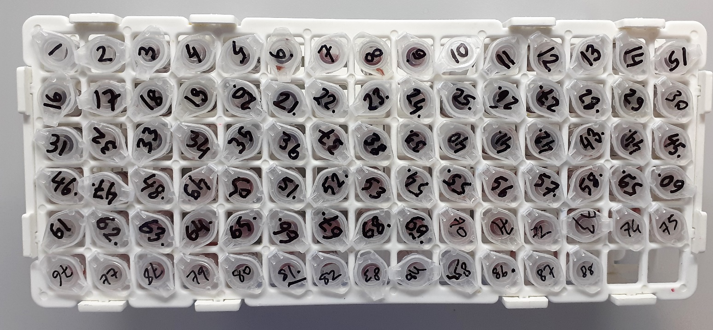
35 | 1.63 | 20.08 | 1.232 | 4.18
36 | 1.51 | 18.45 | 1.222 | 10.33
37 | 1.57 | 21.67 | 1.380 | 10.54
38 | 1.78 | 28.52 | 1.602 | 2.65
39 | 2.31 | 10.96 | 0.474 | 5.99
40 | 1.73 | 18.84 | 1.089 | 7.53
41 | 2.68 | 19.13 | 0.714 | 0.91
42 | 2.26 | 17.3 | 0.765 | 7.51
43 | 2.24 | 20.9 | 0.933 | 9.2
44 | 2.32 | 27.85 | 1.200 | 10.69
45 | 2.13 | 45.95 | 2.157 | 8.91
46 | 1.98 | 49.18 | 2.484 | 14.03
47 | 1.93 | 42.12 | 2.182 | 5.91
48 | 1.82 | 19.29 | 1.060 | 3.07
49 | 2.01 | 47.11 | 2.344 | 7.66
50 | 1.98 | 37.77 | 1.908 | 3.98
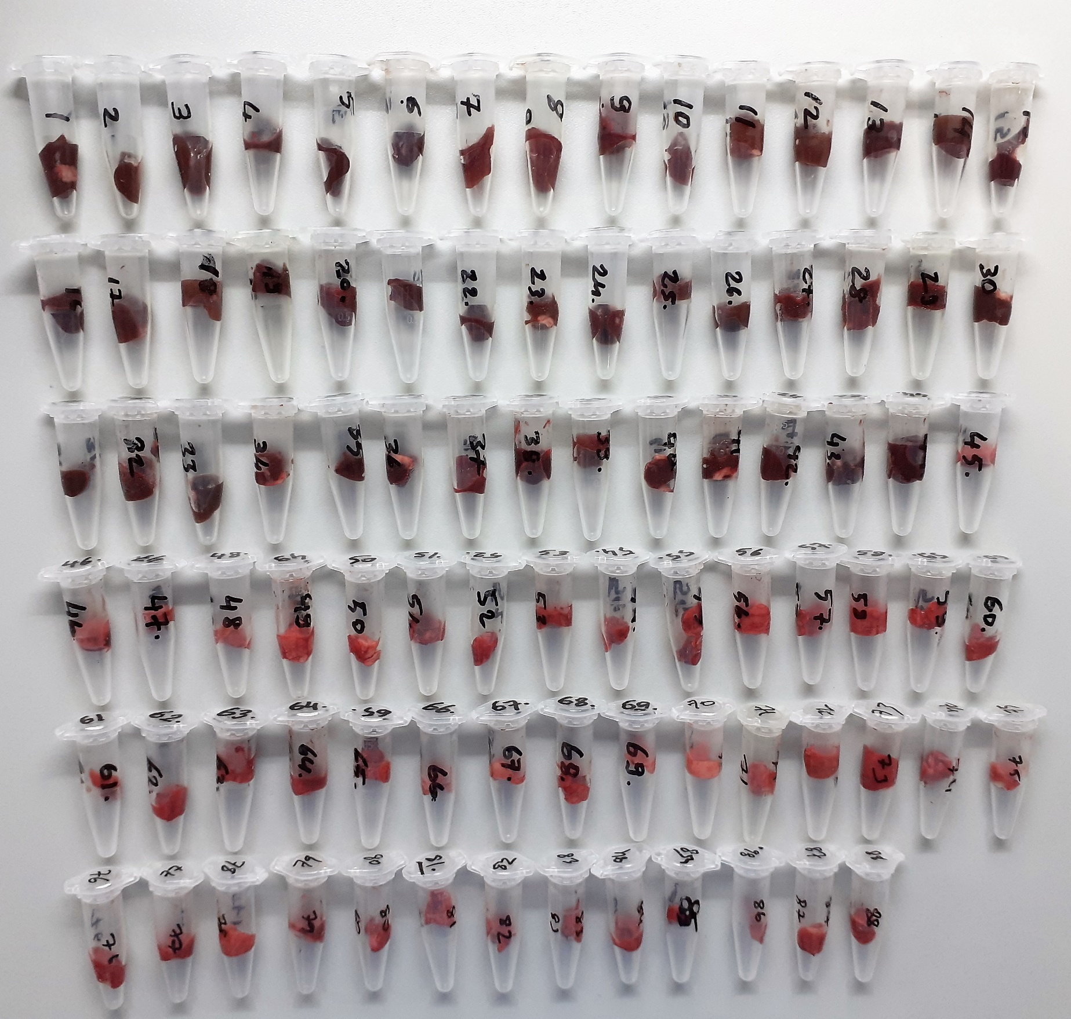
51 | 2.16 | 53.35 | 2.470 | 1.56
52 | 2.15 | 47.59 | 2.213 | 0.94
53 | 2.05 | 48.73 | 2.377 | 3
54 | 2.02 | 46.5 | 2.302 | 1.97
55 | 1.88 | 57.3 | 3.048 | 3.08
56 | 1.88 | 63.68 | 3.387 | 0.97
57 | 1.77 | 63.24 | 3.573 | 0.61
58 | 1.99 | 68.76 | 3.455 | 1.1
59 | 1.96 | 55.32 | 2.822 | 1
60 | 1.92 | 68.04 | 3.544 | 0.92
61 | 2.05 | 54.05 | 2.637 | 0.181
62 | 2.11 | 77.33 | 3.665 | 3.08
63 | 1.92 | 47.89 | 2.494 | 0.5
64 | 2.01 | 80.56 | 4.008 | 0.31
65 | 1.98 | 52.23 | 2.638 | 0.14
66 | 1.78 | 38.53 | 2.165 | 1.57
67 | 1.85 | 40.3 | 2.178 | 1.5
68 | 1.99 | 42.29 | 2.125 | 1.76
69 | 1.88 | 50.25 | 2.673 | 1.27
70 | 1.84 | 38.37 | 2.085 | 1.78
71 | 1.96 | 60.27 | 3.075 | 0.74
72 | 2.09 | 46 | 2.201 | 2.82
73 | 2.13 | 73.6 | 3.455 | 3.07
74 | 2.01 | 58.54 | 2.912 | 8.85
75 | 1.86 | 51.69 | 2.779 | 0.76
76 | 1.93 | 73 | 3.782 | 2.26
77 | 1.94 | 83 | 4.278 | 2.93
78 | 2 | 60.1 | 3.005 | 1.89
79 | 1.85 | 26.85 | 1.451 | 2.09
80 | 1.67 | 50.24 | 3.008 | 1
81 | 1.88 | 53.2 | 2.830 | 1.39
82 | 2.06 | 66.18 | 3.213 | 1.56
83 | 1.81 | 73.25 | 4.047 | 6.05
84 | 1.86 | 50.66 | 2.724 | 3.08
85 | 2.04 | 71.52 | 3.506 | 4.96
86 | 1.64 | 49.25 | 3.003 | 0.74
87 | 1.72 | 45.56 | 2.649 | 0.53
88 | 1.78 | 52.76 | 2.964 | 1.64

NOT: Dokular 1/9 oranında( 0,1 gr doku: 0,9ml 50 mmol. lık pH:7.40 fosfat tamponu) fosfat tamponu ile homojenize edildikten sonra 7000 rpm + 4' de 5 dk santrifüj edildi.

